Resultados Modelos Embebidos
Validación de los modelos cuantizados (INT8) en Python

 | MAE | R^2
LSTM | 50.7 | 0.9412
GRU | 56.4 | 0.9357
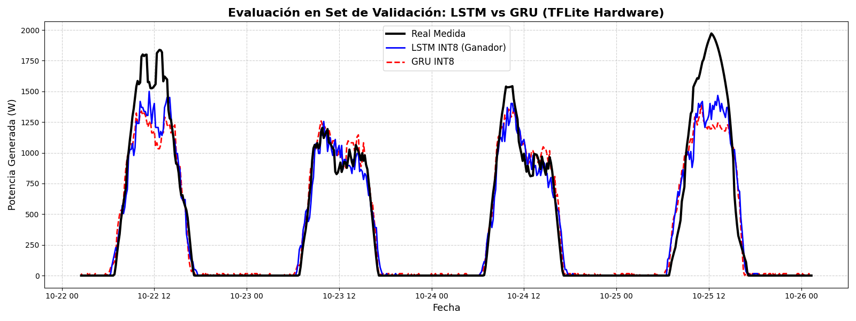

Validación de LSTM y GRU en ESP32 (embebidos)

VALIDACIÓN DE LA LSTM
Version | Filas Ev. | MAE | RMSE | R^2 | R^2 Aj. | Lat (Med) ms | ΔMAE | ΔR^2
V1 | 10490/10512 | 74.385 | 140.243 | 0.885 | 0.8849 | 46.483 | 22.6 | -0.0645
V2 | 10490/10512 | 71.127 | 134.027 | 0.895 | 0.8949 | 46.992 | 19.4 | -0.0545
V3 | 10490/10512 | 71.127 | 134.027 | 0.895 | 0.8949 | 46.822 | 19.4 | -0.0545
V4 - noches | 10490/10512 | 71.127 | 134.027 | 0.895 | 0.8949 | 46.822 | 19.4 | -0.0545
V4 - diurno | 3925 | 154.2 | 197.601 | 0.6553 | 0.6545 | 46.822 | NA | NA

VALIDACIÓN DE LA GRU
Version | Filas Ev. | MAE | RMSE | R^2 | R^2 Aj. | Lat (Med) ms | ΔMAE | ΔR^2
V1 | 10490/10512 | 221.876 | 397.423 | 0.0765 | 0.0758 | 31.99 | 173.8 | -0.8621
V2 | 10490/10512 | 259.612 | 328.695 | 0.3683 | 0.3678 | 32.792 | 211.5 | -0.5703
V3 | 10490/10512 | 259.612 | 328.695 | 0.3683 | 0.3678 | 32.398 | 211.5 | -0.5703
V4 - noches | 10490/10512 | 259.612 | 328.695 | 0.3683 | 0.3678 | 32.398 | 211.5 | -0.5703
V4 - diurno | 3935 | 396.416 | 476.995 | -1.0089 | -1.013 | 32.398 | NA | NA

